スクリーニング
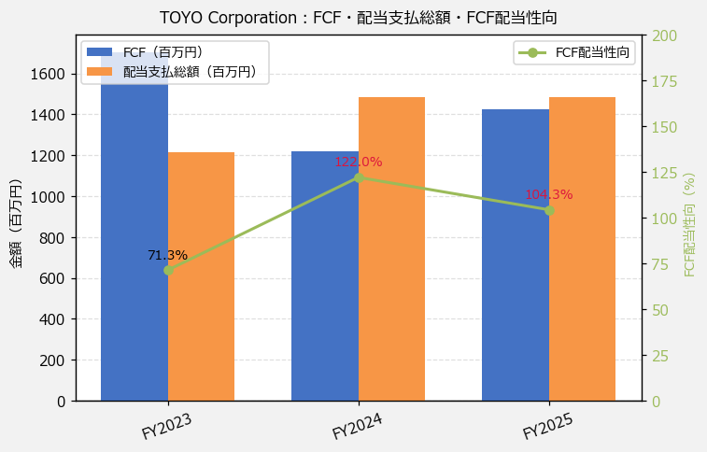
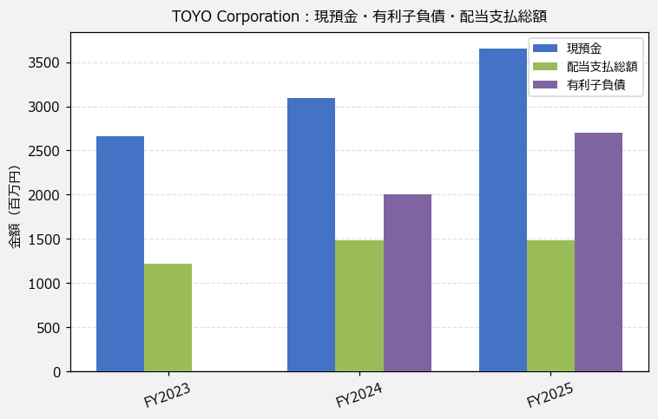
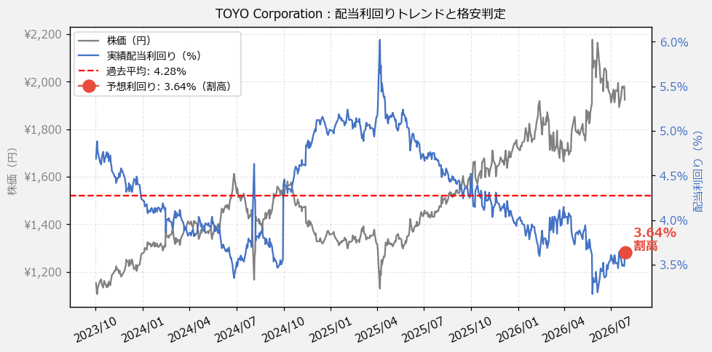
TOYO Corporation（8151） 財務スクリーニング 2026/07/28

現在株価（円） | ¥1,924
予想DPS（円） | ¥70
予想配当利回り | 3.64%

指標 | FY2023 | FY2024 | FY2025 | CAGR（3年）
EPS（円） | 71.01 | 116.78 | 55.34 | -11.7%
DPS実績（円） | 54.00 | 68.00 | 69.00 | +13.0%
EPS配当性向[%] | 76.0 | 58.2 | 124.7 | —
FCF（百万円） | 1,704.9 | 1,218.3 | 1,424.8 | -8.6%
FCF配当性向[%] | 71.3 | 122.0 | 104.3 | —
有利子負債（百万円） | 0.0 | 2,000.0 | 2,700.0 | —
現預金（百万円） | 2,659.0 | 3,091.0 | 3,657.0 | +17.3%
ネットキャッシュ（百万円） | 2,659.0 | 1,091.0 | 957.0 | -40.0%
グロス配当余裕[年] | 2.2 | 2.1 | 2.5 | —
ネット配当余裕[年] | 2.2 | 0.7 | 0.6 | —

【短信入力】
現預金（百万円） | 2,659.0 | 3,091.0 | 3,657.0
配当支払総額（百万円） | 1,215.0 | 1,486.0 | 1,486.0

